行政事業レビューシート
※平成３１年以降の表記は、新元号に読み替えることとする。
 |  |  |  |  |  |  |  |  |  |  |  |  |  |  |  |  |  |  |  |  |  | 事業番号 |  |  |  |  |  | 0927
平成３１年度行政事業レビューシート |  |  |  |  |  |  |  |  |  |  |  |  |  |  |  |  |  |  |  |  | （ | 厚生労働省 |  |  |  |  |  |  |  |  | ）
事業名 |  |  |  | 独立行政法人医薬品医療機器総合機構 審査等勘定運営費交付金 |  |  |  |  |  |  |  |  |  | 担当部局庁 |  |  |  |  | 医薬・生活衛生局 |  |  |  |  |  |  | 作成責任者
事業開始年度 |  |  |  | 平成１６年度 |  |  |  | 事業終了 （予定）年度 |  |  |  | 終了予定なし |  | 担当課室 |  |  |  |  | 総務課 |  |  |  |  |  |  | 課長 鳥井 陽一
会計区分 |  |  |  | 一般会計
根拠法令 （具体的な 条項も記載） |  |  |  | 独立行政法人通則法第46条、独立行政法人医薬品医療機器総合機構法施行令第１条及び第２条 |  |  |  |  |  |  |  |  |  | 関係する 計画、通知等 |  |  |  |  | 日本再興戦略（平成25年６月14日閣議決定） 独立行政法人医薬品医療機器総合機構中期目標 独立行政法人医薬品医療機器総合機構中期計画
主要政策・施策 |  |  |  | - |  |  |  |  |  |  |  |  |  | 主要経費 |  |  |  |  | その他の事項経費
事業の目的 （目指す姿を簡潔に。3行程度以内） |  |  |  | 医薬品等の品質、有効性及び安全性の向上に資する審査等の業務を行い、もって国民保健の向上に資することを目的とする。
事業概要 （5行程度以内。別添可） |  |  |  | 下記の業務に運営費交付金を充てている。 ・審査関連業務のうち、手数料財源になじまない届出事項の処理、医薬品等の再審査やGMP査察等 ・安全対策業務のうち、副作用情報の受理・収集・評価や情報提供業務の一部等 ※GMPとは医薬品及び医薬部外品の製造管理及び品質管理の基準のことを指す。
実施方法 |  |  |  | 交付
予算額・ 執行額 （単位:百万円） |  |  |  |  |  |  |  |  |  | 28年度 |  |  | 29年度 |  |  |  |  | 30年度 |  |  |  |  | 31年度 |  |  |  | 32年度要求
 |  |  |  | 予算の状況 |  | 当初予算 |  |  |  | 1,276 |  |  | 1,752 |  |  |  |  | 1,913 |  |  |  |  | 2,088 |  |  |  | 2,316
 |  |  |  |  |  | 補正予算 |  |  |  | - |  |  | - |  |  |  |  | - |  |  |  |  | -
 |  |  |  |  |  | 前年度から繰越し |  |  |  | - |  |  | - |  |  |  |  | - |  |  |  |  | - |  |  |  | -
 |  |  |  |  |  | 翌年度へ繰越し |  |  |  | - |  |  | - |  |  |  |  | - |  |  |  |  | -
 |  |  |  |  |  | 予備費等 |  |  |  | - |  |  | - |  |  |  |  | - |  |  |  |  | -
 |  |  |  |  |  | 計 |  |  |  | 1,276 |  |  | 1,752 |  |  |  |  | 1,913 |  |  |  |  | 2,088 |  |  |  | 2,316
 |  |  |  | 執行額 |  |  |  |  |  | 1,276 |  |  | 1,752 |  |  |  |  | 1,913
 |  |  |  | 執行率（％） |  |  |  |  |  | 100% |  |  | 100% |  |  |  |  | 100%
 |  |  |  | 当初予算＋補正予算に対する執行額の割合（％） |  |  |  |  |  | 100% |  |  | 100% |  |  |  |  | 100%
平成31・32年度 予算内訳 （単位：百万円） |  |  |  | 歳出予算目 |  |  |  |  |  | 31年度当初予算 |  |  | 32年度要求 |  |  |  |  | 主な増減理由
 |  |  |  | 独立行政法人医薬品医療機器総合機構審査等勘定運営費交付金 |  |  |  |  |  | 2,088 |  |  | 2,316 |  |  |  |  | 「新しい日本のための優先課題推進枠」254百万円。審査関連業務のうち、国が進めているアジア医薬品等規制調和推進事業等に必要な体制強化による増。
 |  |  |  | 計 |  |  |  |  |  | 2,088 |  |  | 2,316
成果目標及び 成果実績 （アウトカム） |  |  |  | 定量的な成果目標 |  |  |  |  |  | 成果指標 |  |  |  |  |  | 単位 |  |  | 28年度 |  | 29年度 |  |  | 30年度 |  | 中間目標 |  |  | 目標最終年度
 |  |  |  |  |  |  |  |  |  |  |  |  |  |  |  |  |  |  |  |  |  |  |  |  |  | - |  | 年度 | 31 | 年度
 |  |  |  | 平成30年度に新医薬品（通常品目）の総審査期間（80%タイル値（注））12ヶ月を達成する。 （注）平成25年度までは各年度の目標値に関し、50%（中央値）について達成することとする。平成26年度は目標値に関し60%タイル値、平成27年度は70%タイル値、平成28年度は70%タイル値、平成29年度は80%タイル値、平成30年度は80%タイル値を達成することとする。 |  |  |  |  |  | 新医薬品(通常品目)の総審査期間（注） （注）平成25年度までは各年度の目標値に関し、50%（中央値）の総審査期間。平成26年度は目標値に関し、60%タイル値の総審査期間。平成30年度は80%タイル値の総審査期間。 |  |  |  | 成果実績 |  | 月 |  |  | 12 |  | 12 |  |  | 12 |  | - |  |  | -
 |  |  |  |  |  |  |  |  |  |  |  |  |  | 目標値 |  | 月 |  |  | 12 |  | 12 |  |  | 12 |  | - |  |  | 12
 |  |  |  |  |  |  |  |  |  |  |  |  |  | 達成度 |  | ％ |  |  | 103 |  | 102 |  |  | 101 |  | - |  |  | -
根拠として用いた 統計・データ名 （出典） |  |  |  | 独立行政法人医薬品医療機器総合機構中期計画 ２.（１）.【新医薬品】ウ 医薬品に係る審査ラグ「０」実現等を目指すための目標設定

成果目標及び 成果実績 （アウトカム） |  |  |  | 定量的な成果目標 |  |  |  |  |  | 成果指標 |  |  |  |  |  | 単位 |  |  | 28年度 |  | 29年度 |  |  | 30年度 |  | 中間目標 |  |  | 目標最終年度
 |  |  |  |  |  |  |  |  |  |  |  |  |  |  |  |  |  |  |  |  |  |  |  |  |  | - |  | 年度 | 31 | 年度
 |  |  |  | 平成30年度に新医療機器（通常品目）の総審査期間（80%タイル値（注））１4ヶ月を達成する。 （注）平成25年度までは各年度の目標値に関し、50%（中央値）について達成することとする。平成26年度は目標値に関し60%タイル値、平成27年度は60%タイル値、平成28年度は70%タイル値、平成29年度は70%タイル値、平成30年度は80%タイル値を達成することとする。 |  |  |  |  |  | 新医療機器（通常品目）の総審査期間（注） （注）平成25年度までは各年度の目標値に関し、50%（中央値）の総審査期間。平成26年度は目標値に関し、60%タイル値の総審査期間。平成30年度は80%タイル値の総審査期間。 |  |  |  | 成果実績 |  | 月 |  |  | 12 |  | 12 |  |  | 12 |  | - |  |  | -
 |  |  |  |  |  |  |  |  |  |  |  |  |  | 目標値 |  | 月 |  |  | 14 |  | 14 |  |  | 14 |  | - |  |  | 14
 |  |  |  |  |  |  |  |  |  |  |  |  |  | 達成度 |  | ％ |  |  | 117 |  | 118 |  |  | 117 |  | - |  |  | -
根拠として用いた 統計・データ名 （出典） |  |  |  | 独立行政法人医薬品医療機器総合機構中期計画 ２.（１）【医療機器】.エ 医療機器に係る審査ラグ「０」実現を目指すための目標設定

活動指標及び 活動実績 （アウトプット） |  |  |  | 活動指標 |  |  |  |  |  |  |  |  |  |  |  | 単位 |  |  | 28年度 |  | 29年度 |  |  | 30年度 |  | 31年度 活動見込 |  |  | 32年度 活動見込
 |  |  |  | 治験計画届件数（薬物・機械器具等） |  |  |  |  |  |  |  |  |  | 活動実績 |  | 件 |  |  | 6,790 |  | 7,081 |  |  | 7,516 |  | - |  |  | -
 |  |  |  |  |  |  |  |  |  |  |  |  |  | 当初見込み |  | - |  |  | - |  | - |  |  | - |  | - |  |  | -
活動指標及び 活動実績 （アウトプット） |  |  |  | 活動指標 |  |  |  |  |  |  |  |  |  |  |  | 単位 |  |  | 28年度 |  | 29年度 |  |  | 30年度 |  | 31年度 活動見込 |  |  | 32年度 活動見込
 |  |  |  | 治験中の副作用等報告件数（薬物・機械器具等） |  |  |  |  |  |  |  |  |  | 活動実績 |  | 件 |  |  | 89,976 |  | 97,456 |  |  | 98,687 |  | - |  |  | -
 |  |  |  |  |  |  |  |  |  |  |  |  |  | 当初見込み |  | - |  |  | - |  | - |  |  | - |  | - |  |  | -
活動指標及び 活動実績 （アウトプット） |  |  |  | 活動指標 |  |  |  |  |  |  |  |  |  |  |  | 単位 |  |  | 28年度 |  | 29年度 |  |  | 30年度 |  | 31年度 活動見込 |  |  | 32年度 活動見込
 |  |  |  | 医薬品の副作用等の報告件数（医薬品・医療機器等） |  |  |  |  |  |  |  |  |  | 活動実績 |  | 件 |  |  | 505,588 |  | 548,396 |  |  | 619,287 |  | - |  |  | -
 |  |  |  |  |  |  |  |  |  |  |  |  |  | 当初見込み |  | - |  |  | - |  | - |  |  | - |  | - |  |  | -
単位当たり コスト |  |  |  | 算出根拠 |  |  |  |  |  |  |  |  |  |  |  | 単位 |  |  | 28年度 |  | 29年度 |  |  | 30年度 |  | 31年度活動見込
 |  |  |  | Ｘ：「治験届出調査等経費」（千円）／ Ｙ：「治験計画届出件数（薬物・機械器具等）」（件） |  |  |  |  |  |  |  |  |  | 単位当たり コスト |  | 円 |  |  | 5,908 |  | 5,665 |  |  | 5,338 |  | -
 |  |  |  |  |  |  |  |  |  |  |  |  |  | 計算式 |  | X/Y |  |  | 40,117/6,790 |  | 40,117/7,081 |  |  | 40,117/7,516 |  | -
単位当たり コスト |  |  |  | 算出根拠 |  |  |  |  |  |  |  |  |  |  |  | 単位 |  |  | 28年度 |  | 29年度 |  |  | 30年度 |  | 31年度活動見込
 |  |  |  | Ｘ：「医薬品治験副作用情報データベースシステム管理費」（千円）／ Ｙ：「治験中の副作用等報告件数（薬物・機械器具等）」（件） |  |  |  |  |  |  |  |  |  | 単位当たり コスト |  | 円 |  |  | 182 |  | 168 |  |  | 166 |  | -
 |  |  |  |  |  |  |  |  |  |  |  |  |  | 計算式 |  | X/Y |  |  | 16,376/89,976 |  | 16,376/97,456 |  |  | 16,376/98,687 |  | -
単位当たり コスト |  |  |  | 算出根拠 |  |  |  |  |  |  |  |  |  |  |  | 単位 |  |  | 28年度 |  | 29年度 |  |  | 30年度 |  | 31年度活動見込
 |  |  |  | Ｘ：「医薬品副作用等報告受理収集業務経費」（千円）／ Ｙ：「医薬品の副作用等の報告件数（医薬品・医療機器等）」（件） |  |  |  |  |  |  |  |  |  | 単位当たり コスト |  | 円 |  |  | 192 |  | 177 |  |  | 157 |  | -
 |  |  |  |  |  |  |  |  |  |  |  |  |  | 計算式 |  | X/Y |  |  | 97,101/505,588 |  | 97,101/548,396 |  |  | 97,101/619,287 |  | -
政策評価、新経済・財政再生計画との関係 | 政策評価 | 政策 |  | -
 |  | 施策 |  | -
 |  | 測定指標 |  | 定量的指標 |  |  |  |  |  |  |  |  |  |  |  | 単位 |  |  | 28年度 |  | 29年度 |  |  | 30年度 |  | 中間目標 |  |  | 目標年度
 |  |  |  |  |  |  |  |  |  |  |  |  |  |  |  |  |  |  |  |  |  |  |  |  |  | - |  | 年度 | - | 年度
 |  |  |  | - |  |  |  |  |  |  |  |  |  | 実績値 |  | - |  |  | - |  | - |  |  | - |  | - |  |  | -
 |  |  |  |  |  |  |  |  |  |  |  |  |  | 目標値 |  | - |  |  | - |  | - |  |  | - |  | - |  |  | -
...
点検・改善結果 | 点検結果 |  |  | ＰＭＤＡ第３期中期目標（平成26～30年度）においては、ＰＭＤＡの更なる体制強化を図ることとしており、運営費交付金については、平成25年度までと比較して平成26年度以降の予算は大幅に増額している。平成30年度における新医薬品（通常品目）の総審査期間（80%タイル値）の目標値は12ヶ月のところ、実績値は11.9月、新医療機器（通常品目）は目標値が14ヶ月のところ実績値は12.0月であり、目標を達成している。さらに、平成30年度における治験計画届件数は7,516件、治験中の副作用等報告件数は98,687件、同年の医薬品の副作用等の報告件数は619,287件と成果実績や活動実績で一定の成果を上げている。
行政事業レビュー推進チームの所見
現状通り |  |  | 医薬品等の品質、有効性及び安全性の向上に資する審査等の業務を行うために必要な経費であり、引き続き、必要な予算額を確保し、適正な執行に努めること。
所見を踏まえた改善点/概算要求における反映状況
現状通り |  |  | -
備考

関連する過去のレビューシートの事業番号
平成22年度 |  | 224 |  |  |  |  |  |  | 平成23年度 |  | 201 |  |  |  | 平成24年度 |  |  |  | 168 |  |  |  |  |  | 平成25年度 |  | 932
平成26年度 |  | 931 |  |  |  |  |  |  | 平成27年度 |  | 937 |  |  |  | 平成28年度 |  |  |  | 911 |  |  |  |  |  | 平成29年度 |  | 912
平成30年度 |  | 厚生労働省 |  |  | ( |  | 0913 |  |  | )
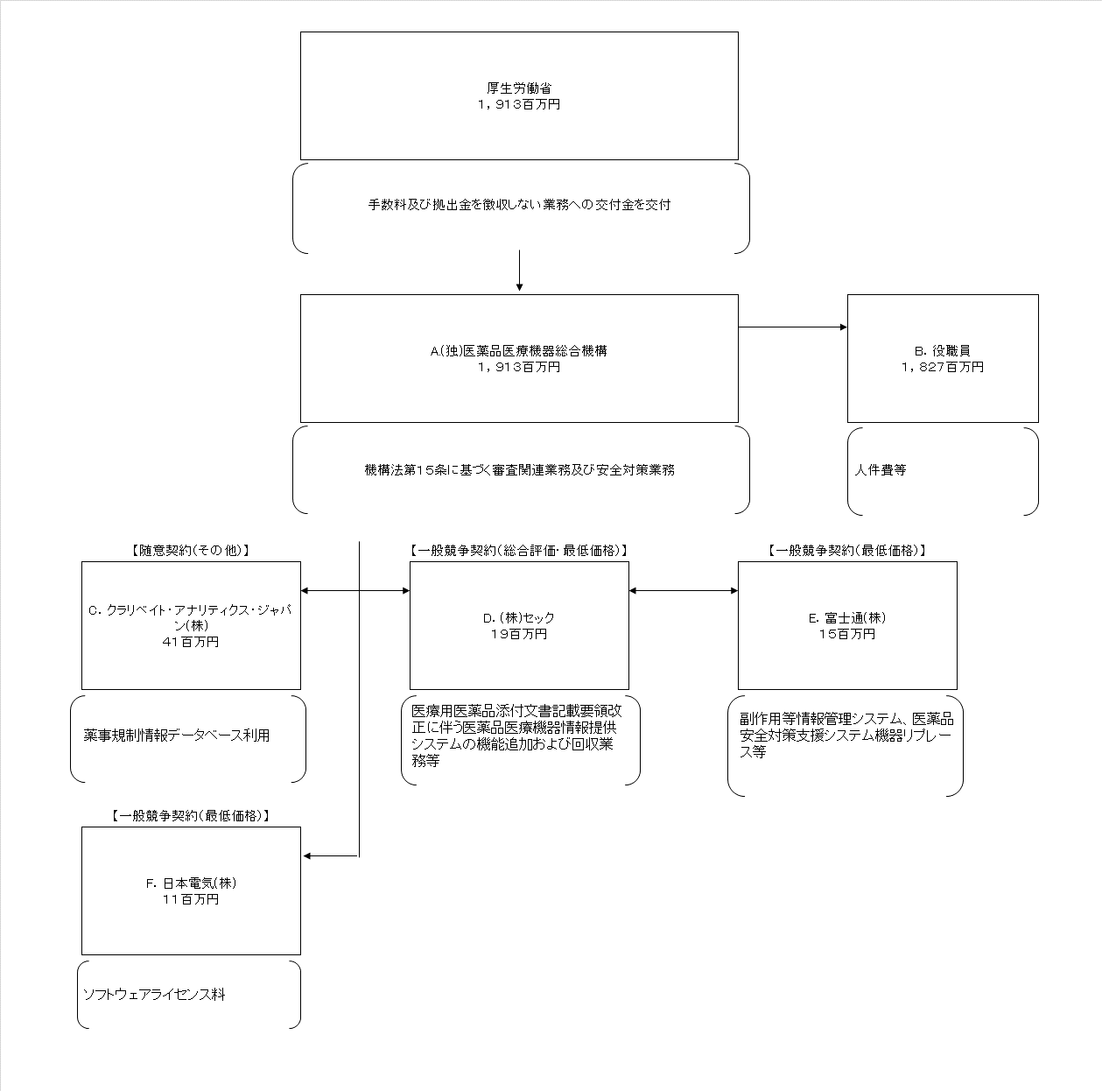
資金の流れ （資金の受け取り先が何を行っているかについて補足する） （単位：百万円） |  |  |  | ※平成30年度実績を記入。執行実績がない新規事業、新規要求事業については現時点で予定やイメージを記入。

費目・使途 （「資金の流れ」においてブロックごとに最大の金額が支出されている者について記載する。費目と使途の双方で実情が分かるように記載） |  |  |  | A.(株)医薬品医療機器総合機構 |  |  |  |  |  |  |  |  |  |  |  |  | B.役職員
 |  |  |  | 費 目 |  |  | 使 途 |  |  |  |  |  |  | 金 額 (百万円） |  |  | 費 目 |  |  | 使 途 |  |  |  |  |  |  |  |  | 金 額 (百万円）
 |  |  |  | 事務費 |  |  | 人件費等 |  |  |  |  |  |  | 1,827 |  |  | 人件費 |  |  | 役職員給与 |  |  |  |  |  |  |  |  | 1,304
 |  |  |  | 借料及び損料 |  |  | 副作用等情報管理システム、医薬品安全対策支援システム機器リプレース及び薬事規制情報データベース利用等 |  |  |  |  |  |  | 56
 |  |  |  | 雑役務費 |  |  | ソフトウェアライセンス料 |  |  |  |  |  |  | 11
 |  |  |  | システム改修費 |  |  | 医療用医薬品添付文書記載要領改正に伴う医薬品医療機器情報提供システムの機能追加及び改修業務 |  |  |  |  |  |  | 10
 |  |  |  | システム維持・管理費 |  |  | 医薬品副作用・安全対策支援統合ｼｽﾃﾑ及び医療機器不具合情報管理ｼｽﾃﾑ運用支援等 |  |  |  |  |  |  | 9
...

